상품제안서
[알로] 양면형 손난로 겸용 보조배터리 alloWM502 [5000mAh] | 상품코드: F29711

 |  |  |  |  |  |  | 02-412-0044 | www.easy1.co.kr
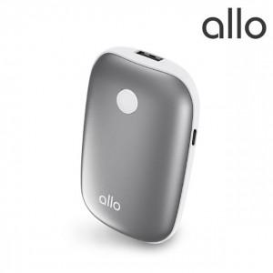

【상세/제작정보】 | 컬러인쇄 화이트제외

【인쇄/포장옵션】 | 레이저, 컬러필름인쇄 / 포장지포장

【공급단가】 | 수량 | 50~ | 100~ | 500~ | 1,000~ | 2,000~
*VAT별도 | 단가 | 12,120원 | 11,910원 | 11,700원 | 11,490원 | 11,290원

【상품 URL】 | https://dev.easy1.co.kr:443/src/goods_detail.php?gdno=29711

